测试用例
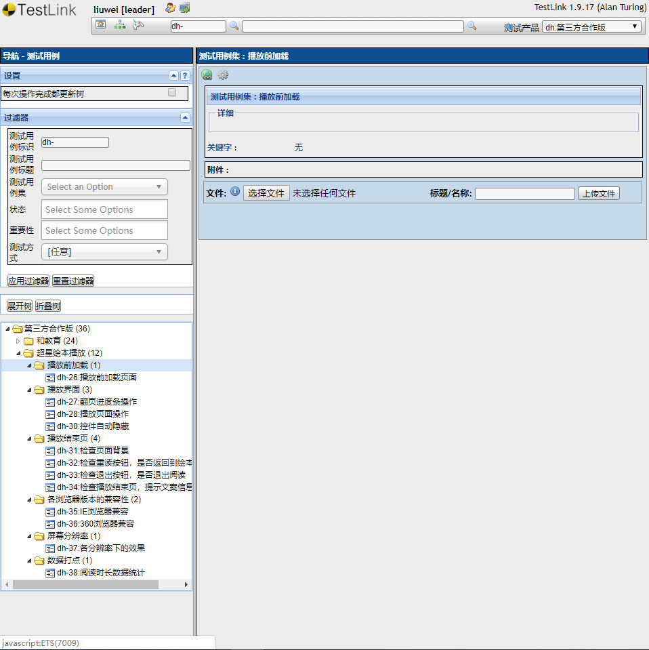
测试用例：http://10.0.10.64/testlink/linkto.php?tprojectPrefix=dh&item=testsuite&id=5622

